from
NO. | Picture | SKU | SKU | SALE | Description | Order |  | Incoming |  | Rate Price |  |  |  |  |  | Check Order | Date | exchange | Order | Income | Difference
 |  | No Size |  | CODE |  | SIZE | QTY | QTY | PO | CNY | THB | Order |  | Incoming |  |  |  | rate
1 | 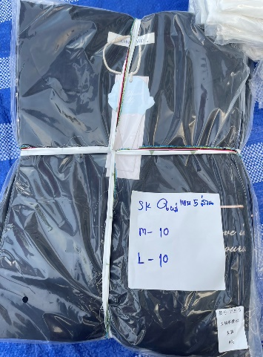 | SK0344 | SK0344-M | K344 | ซาติน เดรส แขนห้าส่วน พื้นดำ กระเป๋าลาย M | M | 10 | 10 | 78647293395246 po | 63.00 | 346.50 | 3,465.00 | 6,930.00 | 3,465.00 | 6,930.00 |  | 23/12/2021 | 5.5 | 22,990.00 | 22,990.00 | -
 |  |  | SK0344-L | K344 | ซาติน เดรส แขนห้าส่วน พื้นดำ กระเป๋าลาย L | L | 10 | 10 | 78647293395246 po | 63.00 | 346.50 | 3,465.00 |  | 3,465.00
 |  |  |  |  |  |  |  |  |  |  | - | - |  | -
 |  |  |  |  |  |  |  |  |  |  | - | - |  | -
 |  |  |  |  |  |  |  |  |  |  | - | - |  | - |  |  | ชุดนอนผ้าเยื่อไผ่ แขนสั้นขาสั้น | 0
2 | 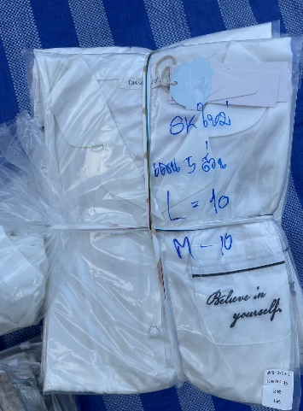 | SK0345 | SK0345-M | K345 | ซาติน เดรส แขนห้าส่วน พื้นขาว กระเป๋าลาย M | M | 10 | 10 | 78647293395246 po | 63.00 | 346.50 | 3,465.00 | 6,930.00 | 3,465.00 | 6,930.00 |  | ชุดนอนผ้าเยื่อไผ่ แขนสั้นขายาว | 0
 |  |  | SK0345-L | K345 | ซาติน เดรส แขนห้าส่วน พื้นขาว กระเป๋าลาย L | L | 10 | 10 | 78647293395246 po | 63.00 | 346.50 | 3,465.00 |  | 3,465.00 |  |  | ชุดนอนผ้าเยื่อไผ่ แขนยาวขายาว | 0
 |  |  |  |  |  |  |  |  |  |  | - | - |  | - |  |  | ชุดนอนผ้าเยื่อไผ่ กระโปรง | 0
 |  |  |  |  |  |  |  |  |  |  | - | - |  | - |  |  | ชุดนอนผ้าเยื่อไผ่ แขนสั้นขาสี่ส่วน | 0
 |  |  |  |  |  |  |  |  |  |  | - | - |  | - |  |  | ชุดนอนผ้าเยื่อไผ่ แขนสั้นขาห้าส่วน | 0
3 | 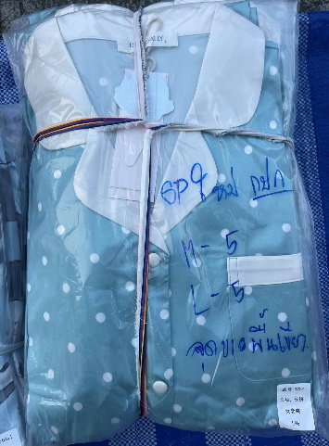 | SP0957 | SP0957-M | P957 | ซาติน แขนยาวขายาว จุดขาว พื้นเขียว M (กปก) | M | 5 | 5 | 78647293395246 po | 83.00 | 456.50 | 2,282.50 | 4,565.00 | 2,282.50 | 4,565.00 |  | ชุดนอน silk satin เดรส | 40
 |  |  | SP0957-L | P957 | ซาติน แขนยาวขายาว จุดขาว พื้นเขียว L (กปก) | L | 5 | 5 | 78647293395246 po | 83.00 | 456.50 | 2,282.50 |  | 2,282.50 |  |  | ชุดนอน silk satin แขนสั้นขาสั้น | 0
 |  |  |  |  |  |  |  |  |  |  | - | - |  | - |  |  | ชุดนอน silk satin แขนสั้นขายาว | 0
 |  |  |  |  |  |  |  |  |  |  | - | - |  | - |  |  | ชุคนอน silk satn แขนยาวขายาว | 20
 |  |  |  |  |  |  |  |  |  |  | - | - |  | - |  |  | ชุดนอน silk satin แขนยาวขาสั้น | 0
4 | 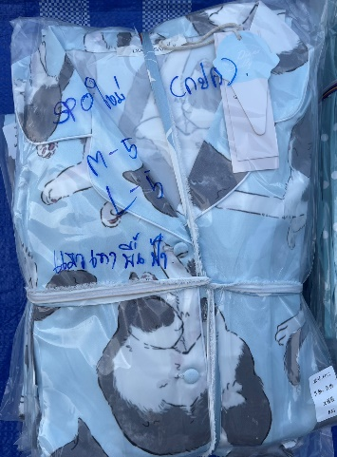 | SP0958 | SP0958-M | P958 | ซาติน แขนยาวขายาว แมวเทา พื้นฟ้า M (กปก) | M | 5 | 5 | 78647293395246 po | 83.00 | 456.50 | 2,282.50 | 4,565.00 | 2,282.50 | 4,565.00 |  | ชุดนอนผู้ชาย Y | 0
 |  |  | SP0958-L | P958 | ซาติน แขนยาวขายาว แมวเทา พื้นฟ้า L (กปก) | L | 5 | 5 | 78647293395246 po | 83.00 | 456.50 | 2,282.50 |  | 2,282.50 |  |  | ชุดนอน High End | 0
 |  |  |  |  |  |  |  |  |  |  | - | - |  | -
 |  |  |  |  |  |  |  |  |  |  | - | - |  | -
 |  |  |  |  |  |  |  |  |  |  | - | - |  | -
5 |  |  |  |  |  |  |  |  |  |  | - | - | - | - | -
 |  |  |  |  |  |  |  |  |  |  | - | - |  | -
 |  |  |  |  |  |  |  |  |  |  | - | - |  | -
 |  |  |  |  |  |  |  |  |  |  | - | - |  | -
 |  |  |  |  |  |  |  |  |  |  | - | - |  | -
6 |  |  |  |  |  |  |  |  |  |  | - | - | - | - | -
 |  |  |  |  |  |  |  |  |  |  | - | - |  | -
 |  |  |  |  |  |  |  |  |  |  | - | - |  | -
 |  |  |  |  |  |  |  |  |  |  | - | - |  | -
 |  |  |  |  |  |  |  |  |  |  | - | - |  | -
7 |  |  |  |  |  |  |  |  |  |  | - | - | - | - | -
 |  |  |  |  |  |  |  |  |  |  | - | - |  | -
 |  |  |  |  |  |  |  |  |  |  | - | - |  | -
 |  |  |  |  |  |  |  |  |  |  | - | - |  | -
 |  |  |  |  |  |  |  |  |  |  | - | - |  | -
8 |  |  |  |  |  |  |  |  |  |  | - | - | - | - | -
 |  |  |  |  |  |  |  |  |  |  | - | - |  | -
 |  |  |  |  |  |  |  |  |  |  | - | - |  | -
 |  |  |  |  |  |  |  |  |  |  | - | - |  | -
 |  |  |  |  |  |  |  |  |  |  | - | - |  | -
9 |  |  |  |  |  |  |  |  |  |  | - | - | - | - | -
 |  |  |  |  |  |  |  |  |  |  | - | - |  | -
 |  |  |  |  |  |  |  |  |  |  | - | - |  | -
 |  |  |  |  |  |  |  |  |  |  | - | - |  | -
 |  |  |  |  |  |  |  |  |  |  | - | - |  | -
10 |  |  |  |  |  |  |  |  |  |  | - | - | - | - | -
 |  |  |  |  |  |  |  |  |  |  | - | - |  | -
 |  |  |  |  |  |  |  |  |  |  | - | - |  | -
 |  |  |  |  |  |  |  |  |  |  | - | - |  | -
 |  |  |  |  |  |  |  |  |  |  | - | - |  | -
11 |  |  |  |  |  |  |  |  |  |  | - | - | - | - | -
 |  |  |  |  |  |  |  |  |  |  | - | - |  | -
 |  |  |  |  |  |  |  |  |  |  | - | - |  | -
 |  |  |  |  |  |  |  |  |  |  | - | - |  | -
 |  |  |  |  |  |  |  |  |  |  | - | - |  | -
12 |  |  |  |  |  |  |  |  |  |  | - | - | - | - | -
 |  |  |  |  |  |  |  |  |  |  | - | - |  | -
 |  |  |  |  |  |  |  |  |  |  | - | - |  | -
 |  |  |  |  |  |  |  |  |  |  | - | - |  | -
 |  |  |  |  |  |  |  |  |  |  | - | - |  | -
13 |  |  |  |  |  |  |  |  |  |  | - | - | - | - | -
 |  |  |  |  |  |  |  |  |  |  | - | - |  | -
 |  |  |  |  |  |  |  |  |  |  | - | - |  | -
 |  |  |  |  |  |  |  |  |  |  | - | - |  | -
 |  |  |  |  |  |  |  |  |  |  | - | - |  | -
14 |  |  |  |  |  |  |  |  |  |  | - | - | - | - | -
 |  |  |  |  |  |  |  |  |  |  | - | - |  | -
 |  |  |  |  |  |  |  |  |  |  | - | - |  | -
 |  |  |  |  |  |  |  |  |  |  | - | - |  | -
 |  |  |  |  |  |  |  |  |  |  | - | - |  | -
15 |  |  |  |  |  |  |  |  |  |  | - | - | - | - | -
 |  |  |  |  |  |  |  |  |  |  | - | - |  | -
 |  |  |  |  |  |  |  |  |  |  | - | - |  | -
 |  |  |  |  |  |  |  |  |  |  | - | - |  | -
 |  |  |  |  |  |  |  |  |  |  | - | - |  | -
16 |  |  |  |  |  |  |  |  |  |  | - | - | - | - | -
 |  |  |  |  |  |  |  |  |  |  | - | - |  | -
 |  |  |  |  |  |  |  |  |  |  | - | - |  | -
 |  |  |  |  |  |  |  |  |  |  | - | - |  | -
 |  |  |  |  |  |  |  |  |  |  | - | - |  | -
17 |  |  |  |  |  |  |  |  |  |  | - | - | - | - | -
 |  |  |  |  |  |  |  |  |  |  | - | - |  | -
 |  |  |  |  |  |  |  |  |  |  | - | - |  | -
 |  |  |  |  |  |  |  |  |  |  | - | - |  | -
 |  |  |  |  |  |  |  |  |  |  | - | - |  | -
18 |  |  |  |  |  |  |  |  |  |  | - | - | - | - | -
 |  |  |  |  |  |  |  |  |  |  | - | - |  | -
 |  |  |  |  |  |  |  |  |  |  | - | - |  | -
 |  |  |  |  |  |  |  |  |  |  | - | - |  | -
 |  |  |  |  |  |  |  |  |  |  | - | - |  | -
19 |  |  |  |  |  |  |  |  |  |  | - | - | - | - | -
 |  |  |  |  |  |  |  |  |  |  | - | - |  | -
 |  |  |  |  |  |  |  |  |  |  | - | - |  | -
 |  |  |  |  |  |  |  |  |  |  | - | - |  | -
 |  |  |  |  |  |  |  |  |  |  | - | - |  | -
20 |  |  |  |  |  |  |  |  |  |  | - | - | - | - | -
 |  |  |  |  |  |  |  |  |  |  | - | - |  | -
 |  |  |  |  |  |  |  |  |  |  | - | - |  | -
 |  |  |  |  |  |  |  |  |  |  | - | - |  | -
 |  |  |  |  |  |  |  |  |  |  | - | - |  | -
21 |  |  |  |  |  |  |  |  |  |  | - | - | - | - | -
 |  |  |  |  |  |  |  |  |  |  | - | - |  | -
 |  |  |  |  |  |  |  |  |  |  | - | - |  | -
 |  |  |  |  |  |  |  |  |  |  | - | - |  | -
 |  |  |  |  |  |  |  |  |  |  | - | - |  | -
22 |  |  |  |  |  |  |  |  |  |  | - | - | - | - | -
 |  |  |  |  |  |  |  |  |  |  | - | - |  | -
 |  |  |  |  |  |  |  |  |  |  | - | - |  | -
 |  |  |  |  |  |  |  |  |  |  | - | - |  | -
 |  |  |  |  |  |  |  |  |  |  | - | - |  | -
23 |  |  |  |  |  |  |  |  |  |  | - | - | - | - | -
 |  |  |  |  |  |  |  |  |  |  | - | - |  | -
 |  |  |  |  |  |  |  |  |  |  | - | - |  | -
 |  |  |  |  |  |  |  |  |  |  | - | - |  | -
 |  |  |  |  |  |  |  |  |  |  | - | - |  | -
24 |  |  |  |  |  |  |  |  |  |  | - | - | - | - | -
 |  |  |  |  |  |  |  |  |  |  | - | - |  | -
 |  |  |  |  |  |  |  |  |  |  | - | - |  | -
 |  |  |  |  |  |  |  |  |  |  | - | - |  | -
 |  |  |  |  |  |  |  |  |  |  | - | - |  | -
25 |  |  |  |  |  |  |  |  |  |  | - | - | - | - | -
 |  |  |  |  |  |  |  |  |  |  | - | - |  | -
 |  |  |  |  |  |  |  |  |  |  | - | - |  | -
 |  |  |  |  |  |  |  |  |  |  | - | - |  | -
 |  |  |  |  |  |  |  |  |  |  | - | - |  | -
26 |  |  |  |  |  |  |  |  |  |  | - | - | - | - | -
 |  |  |  |  |  |  |  |  |  |  | - | - |  | -
 |  |  |  |  |  |  |  |  |  |  | - | - |  | -
 |  |  |  |  |  |  |  |  |  |  | - | - |  | -
 |  |  |  |  |  |  |  |  |  |  | - | - |  | -
27 |  |  |  |  |  |  |  |  |  |  | - | - | - | - | -
 |  |  |  |  |  |  |  |  |  |  | - | - |  | -
 |  |  |  |  |  |  |  |  |  |  | - | - |  | -
 |  |  |  |  |  |  |  |  |  |  | - | - |  | -
 |  |  |  |  |  |  |  |  |  |  | - | - |  | -
28 |  |  |  |  |  |  |  |  |  |  | - | - | - | - | -
 |  |  |  |  |  |  |  |  |  |  | - | - |  | -
 |  |  |  |  |  |  |  |  |  |  | - | - |  | -
 |  |  |  |  |  |  |  |  |  |  | - | - |  | -
 |  |  |  |  |  |  |  |  |  |  | - | - |  | -
29 |  |  |  |  |  |  |  |  |  |  | - | - | - | - | -
 |  |  |  |  |  |  |  |  |  |  | - | - |  | -
 |  |  |  |  |  |  |  |  |  |  | - | - |  | -
 |  |  |  |  |  |  |  |  |  |  | - | - |  | -
 |  |  |  |  |  |  |  |  |  |  | - | - |  | -
30 |  |  |  |  |  |  |  |  |  |  | - | - | - | - | -
 |  |  |  |  |  |  |  |  |  |  | - | - |  | -
 |  |  |  |  |  |  |  |  |  |  | - | - |  | -
 |  |  |  |  |  |  |  |  |  |  | - | - |  | -
 |  |  |  |  |  |  |  |  |  |  | - | - |  | -
31 |  |  |  |  |  |  |  |  |  |  | - | - | - | - | -
 |  |  |  |  |  |  |  |  |  |  | - | - |  | -
 |  |  |  |  |  |  |  |  |  |  | - | - |  | -
 |  |  |  |  |  |  |  |  |  |  | - | - |  | -
 |  |  |  |  |  |  |  |  |  |  | - | - |  | -
32 |  |  |  |  |  |  |  |  |  |  | - | - | - | - | -
 |  |  |  |  |  |  |  |  |  |  | - | - |  | -
 |  |  |  |  |  |  |  |  |  |  | - | - |  | -
 |  |  |  |  |  |  |  |  |  |  | - | - |  | -
 |  |  |  |  |  |  |  |  |  |  | - | - |  | -
33 |  |  |  |  |  |  |  |  |  |  | - | - | - | - | -
 |  |  |  |  |  |  |  |  |  |  | - | - |  | -
 |  |  |  |  |  |  |  |  |  |  | - | - |  | -
 |  |  |  |  |  |  |  |  |  |  | - | - |  | -
 |  |  |  |  |  |  |  |  |  |  | - | - |  | -
34 |  |  |  |  |  |  |  |  |  |  | - | - | - | - | -
 |  |  |  |  |  |  |  |  |  |  | - | - |  | -
 |  |  |  |  |  |  |  |  |  |  | - | - |  | -
 |  |  |  |  |  |  |  |  |  |  | - | - |  | -
 |  |  |  |  |  |  |  |  |  |  | - | - |  | -
35 |  |  |  |  |  |  |  |  |  |  | - | - | - | - | -
 |  |  |  |  |  |  |  |  |  |  | - | - |  | -
 |  |  |  |  |  |  |  |  |  |  | - | - |  | -
 |  |  |  |  |  |  |  |  |  |  | - | - |  | -
 |  |  |  |  |  |  |  |  |  |  | - | - |  | -
36 |  |  |  |  |  |  |  |  |  |  | - | - | - | - | -
 |  |  |  |  |  |  |  |  |  |  | - | - |  | -
 |  |  |  |  |  |  |  |  |  |  | - | - |  | -
 |  |  |  |  |  |  |  |  |  |  | - | - |  | -
 |  |  |  |  |  |  |  |  |  |  | - | - |  | -
37 |  |  |  |  |  |  |  |  |  |  | - | - | - | - | -
 |  |  |  |  |  |  |  |  |  |  | - | - |  | -
 |  |  |  |  |  |  |  |  |  |  | - | - |  | -
 |  |  |  |  |  |  |  |  |  |  | - | - |  | -
 |  |  |  |  |  |  |  |  |  |  | - | - |  | -

